記載例
埼玉県警察本部
[自動車保管場所届出書]の記載例
自動車検査証を見ながら正確に記入する。
数字とアルファベットを明瞭に区別して記入する。
（要注意 １とＩ、０とＤ、９とＰ、２とＺ、８とＢ、ＶとＵ）
なお、車台番号欄については左詰めで記入し、アルファベットには下欄にチェックして下さい。
●申請内容に疑義がある場合には他の書類の提出を求める場合があります。
●訂正箇所には、申請者印鑑の訂正印を押印（署名による申請で押印がない場合は、申請者
が署名）してください。
なお、申請後の訂正の場合は、再申請をしていただく場合があります。
●三枚目に手数料に相当する額の県証紙を貼ってください。
県証紙は警察署窓口にもあります。
●この書類は３枚1組になっております。
軽自動車の届出の場合は「軽」に、それ以外の登録自動車の場合は「登録」に○印を付けて下さい。
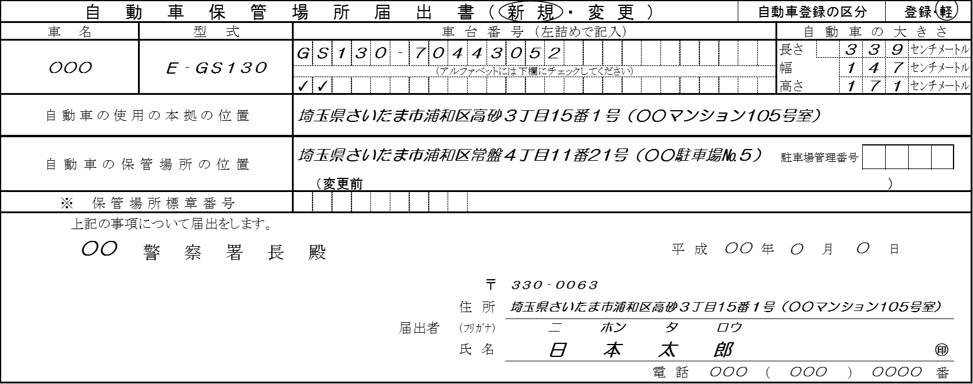
軽自動車の保管場所を初めて届出する場合は「新規」に、それ以外は「変更」に○印を付けて下さい。
個人の場合は住所を記入する。
法人格の場合は事務所の所在地。
（※届出者住所欄と異なる場合は、原則本拠の位置であることを疎明する資料（公共料金の領収書など）の提出が必要になります。）
センチメートル(㎝)単位で右詰めに記入する。
（ミリ単位は切り捨てる）

＜例＞
・イスズ
・スズキ
・スバル
・ダイハツ
・ホンダ
・マツダ
・三菱 等

駐車場の所在地を住居表示で記入する。
（住居表示がない場合は直近の住居表示）

保管場所変更届の場合は、変更前の保管場所を（ ）内に記入する。

届出書の「備考欄４」を参照し、該当する場合に９桁の標章番号を記入する。

警察署に提出する年月日を記入する。

個人の場合は住民票又は印鑑証明と一致する住所・氏名を記入する。
（本人による署名の場合は押印を省略することができます。）

法人格の場合は、登記簿又は印鑑証明と一致する所在地・法人名・代表者名を記入する。
（法人の場合は押印の省略ができません。法人として通常使用する印鑑を押印して下さい。）

申請の車の登録（車両）番号を必ず記入してください。
この欄は保管場所の自動車の増減を確認するものです。
保管場所の土地又は建物の所有者で該当するところに○印をする。
届出者欄以外の連絡先がある場合に記入する。

３枚とも押印する。（簡易式スタンプ印鑑は不可）

昼間、連絡をとることがありますので、届出者欄以外に連絡先があれば記入する。

代替に○印をする場合
この申請によって保管場所の収容台数が変わらない場合。(出す車の登録番号及び車台番号を記入する）
添付書類
▲自己の場合 ➜ 自認書を添付する。
▲他人の場合 ➜ 使用承諾書又は契約書の写しを添付する。
（親子間、夫婦間は他人とします。）
▲共有の場合 ➜ 関係者の使用承諾書を添付する。
増車に○印をする場合
この申請によって保管場所の収容台数が増加する場合。(登録番号及び車台番号は記入しない）

届出用紙
 |  |  |  |  |  |  |  |  |  |  |  |  |  |  | 受理番号
自 動 車 保 管 場 所 届 出 書 |  |  |  |  |  |  |  |  |  | （ 新 規 ・ 変 更 ） |  |  |  | 自動車登録の区分 |  |  |  |  | 登録・軽
車 名 |  | 型 式 |  |  | 車 台 番 号 （左詰めで記入） |  |  |  |  |  |  |  |  |  |  | 自 動 車 の 大 き さ
 |  |  |  |  |  |  |  |  |  |  |  |  |  |  |  | 長さ |  |  |  | ｾﾝﾁﾒｰﾄﾙ
 |  |  |  |  |  |  |  |  |  |  |  |  |  |  |  | 幅 |  |  |  | ｾﾝﾁﾒｰﾄﾙ
 |  |  |  |  | （アルファベットには下欄にチェックしてください）
 |  |  |  |  |  |  |  |  |  |  |  |  |  |  |  | 高さ |  |  |  | ｾﾝﾁﾒｰﾄﾙ
自動車の使用の本拠の位置

自動車の保管場所の位置
 |  |  |  |  |  |  |  |  |  |  |  |  |  |  |  | 駐車場管理番号

 |  |  |  |  |  | （変更前 |  |  |  |  |  |  |  |  |  |  |  |  | ）
※ 保 管 場 所 標 章 番 号
 | 上記の事項について届出をします。
 |  | 警 察 署 長 殿 |  |  |  |  |  |  |  |  |  |  |  |  | 年 |  | 月 |  | 日

 |  |  |  |  |  |  |  |  | 〒
 |  |  |  |  |  |  |  | 住 所
 |  |  |  |  |  |  | 届出者 | (ﾌﾘｶﾞﾅ)
 |  |  |  |  |  |  |  | 氏 名 |  |  |  |  |  |  |  |  |  |  |  |  | ㊞
 |  |  |  |  |  |  |  |  |  |  |  | 電 話 |  |  | （ |  |  | ） |  |  | 番

備考 １ | 法第５条、第13条第３項及び附則第７項の規定による届出にあっては「新規」の文字を、法第７条第１項（第13条第４項及び附則第８項において準用する場合を含む。）の規定による届出（以下「変更届出」という。）にあっては「変更」の文字を○で囲んでください。
２ | 自動車の区分の欄は、法第４条第１項の処分に係る自動車の届出にあっては「登録」の文字を、軽自動車である自動車の届出にあっては「軽」の文字を○で囲んでください。
３ | 変更届出をする場合において、自動車の保管場所の位置欄には変更後の自動車の保管場所の位置を記入するほか、同欄括弧内に変更前の自動車の保管場所の位置を記入してください。
４ | 次に掲げる場合には、所在図の添付を省略することができます。 (1) 自動車の使用の本拠の位置が、旧自動車（届出者が保有者であり、又は保有者であった自動車であって届出に係るもの以外のものをいう。以下同じ。）に係る使用の本拠の位置と同一であり、かつ、届出に係る場所が旧自動車の保管場所とされているとき。 (2) 自動車の使用の本拠の位置が、保管場所の位置と同一であるとき（(1)に該当する場合を除く。）。
５ | ４(1)に該当することにより所在図の添付を省略する場合は、※印の欄に旧自動車に表示されている保管場所標章番号を記入して下さい。
６ | 届出者は、氏名を記載し及び押印することに代えて、署名をすることができます。
届出の登録（車両）番号 |  |  | 増車 | 旧車の登録番号及び車台番号 |  |  |  |  |  |  | 保管場所の所有者 |  |  |  | 連絡先
 |  |  | 代替 |  |  |  |  |  |  |  | 自己 ・ 他人 ・ 共有 （自己以外）

正
 |  |  |  |  |  |  |  |  |  |  |  |  |  |  | 受理番号
保 管 場 所 標 章 交 付 申 請 書
車 名 |  | 型 式 |  |  | 車 台 番 号 （左詰めで記入） |  |  |  |  |  |  |  |  |  |  | 自 動 車 の 大 き さ
 |  |  |  |  |  |  |  |  |  |  |  |  |  |  |  | 長さ |  |  |  | ｾﾝﾁﾒｰﾄﾙ
 |  |  |  |  |  |  |  |  |  |  |  |  |  |  |  | 幅 |  |  |  | ｾﾝﾁﾒｰﾄﾙ
 |  |  |  |  | （アルファベットには下欄にチェックしてください）
 |  |  |  |  |  |  |  |  |  |  |  |  |  |  |  | 高さ |  |  |  | ｾﾝﾁﾒｰﾄﾙ
自動車の使用の本拠の位置

自動車の保管場所の位置

※ 保 管 場 所 標 章 番 号
 | 私は上記の自動車の保有者であるので、保管場所標章の交付を申請します。
 |  | 警 察 署 長 殿 |  |  |  |  |  |  |  |  |  |  |  |  | 年 |  | 月 |  | 日

 |  |  |  |  |  |  |  |  | 〒
 |  |  |  |  |  |  |  | 住 所
 |  |  |  |  |  |  | 申請者 | (ﾌﾘｶﾞﾅ)
 |  |  |  |  |  |  |  | 氏 名 |  |  |  |  |  |  |  |  |  |  |  |  | ㊞
 |  |  |  |  |  |  |  |  |  |  |  | 電 話 |  |  | （ |  |  | ） |  |  | 番
第 |  | 号
 |  |  | 保 管 場 所 標 章 番 号 通 知 書
 |  | 上記に記載された自動車に係る保管場所標章番号を通知します。
 |  | 保管場所標章番号
 | 令 和 年 月 日 |  |  |  |  |  |  |  |  |  |  |  | 警 察 署 長

備考 １ | 届出者は、氏名を記載し及び押印することに代えて、署名をすることができます。
２ | 届出日の記入及び県証紙の貼付は、保管場所標章が交付される日に行ってください。
３ | 警察署長が交付した保管場所標章は、この標章番号通知書により特定された自動車に表示しなければなりません。

副
 |  |  |  |  |  |  |  |  |  |  |  |  |  |  | 受理番号
保 管 場 所 標 章 交 付 申 請 書
車 名 |  | 型 式 |  |  | 車 台 番 号 （左詰めで記入） |  |  |  |  |  |  |  |  |  |  | 自 動 車 の 大 き さ
 |  |  |  |  |  |  |  |  |  |  |  |  |  |  |  | 長さ |  |  |  | ｾﾝﾁﾒｰﾄﾙ
 |  |  |  |  |  |  |  |  |  |  |  |  |  |  |  | 幅 |  |  |  | ｾﾝﾁﾒｰﾄﾙ
 |  |  |  |  | （アルファベットには下欄にチェックしてください）
 |  |  |  |  |  |  |  |  |  |  |  |  |  |  |  | 高さ |  |  |  | ｾﾝﾁﾒｰﾄﾙ
自動車の使用の本拠の位置

自動車の保管場所の位置

※ 保 管 場 所 標 章 番 号
 | 私は上記の自動車の保有者であるので、保管場所標章の交付を申請します。
 |  | 警 察 署 長 殿 |  |  |  |  |  |  |  |  |  |  |  |  | 年 |  | 月 |  | 日

県証紙
貼付欄
 |  |  |  |  |  |  |  |  | 〒
 |  |  |  |  |  |  |  | 住 所
 |  |  |  |  |  |  | 申請者 | (ﾌﾘｶﾞﾅ)
 |  |  |  |  |  |  |  | 氏 名 |  |  |  |  |  |  |  |  |  |  |  |  | ㊞
 |  |  |  |  |  |  |  |  |  |  |  | 電 話 |  |  | （ |  |  | ） |  |  | 番
第 |  | 号
 |  |  | 保 管 場 所 標 章 番 号 通 知 書
 |  | 上記に記載された自動車に係る保管場所標章番号を通知します。
 |  | 保管場所標章番号
 | 令 和 年 月 日 |  |  |  |  |  |  |  |  |  |  |  | 警 察 署 長

備考 １ | 届出者は、氏名を記載し及び押印することに代えて、署名をすることができます。
２ | 届出日の記入及び県証紙の貼付は、保管場所標章が交付される日に行ってください。
３ | 警察署長が交付した保管場所標章は、この標章番号通知書により特定された自動車に表示しなければなりません。

